상품제안서
카르페디엠 머플러우산 세트 (3S003) | 상품코드: F31692

 |  |  |  |  |  |  | 02-412-0044 | www.easy1.co.kr
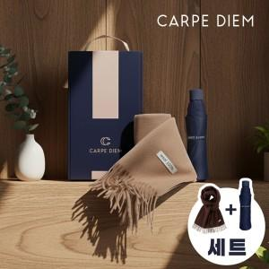

【상세/제작정보】

【인쇄/포장옵션】 | 레이저 / 포장불가능

【공급단가】 | 수량 | 50~ | 100~ | 500~ | 1,000~ | 2,000~
*VAT별도 | 단가 | 21,240원 | 20,880원 | 20,350원 | 20,000원 | 19,470원

【상품 URL】 | http://www.easy1.co.kr/src/goods_detail.php?gdno=31692

